2021-11-27-01
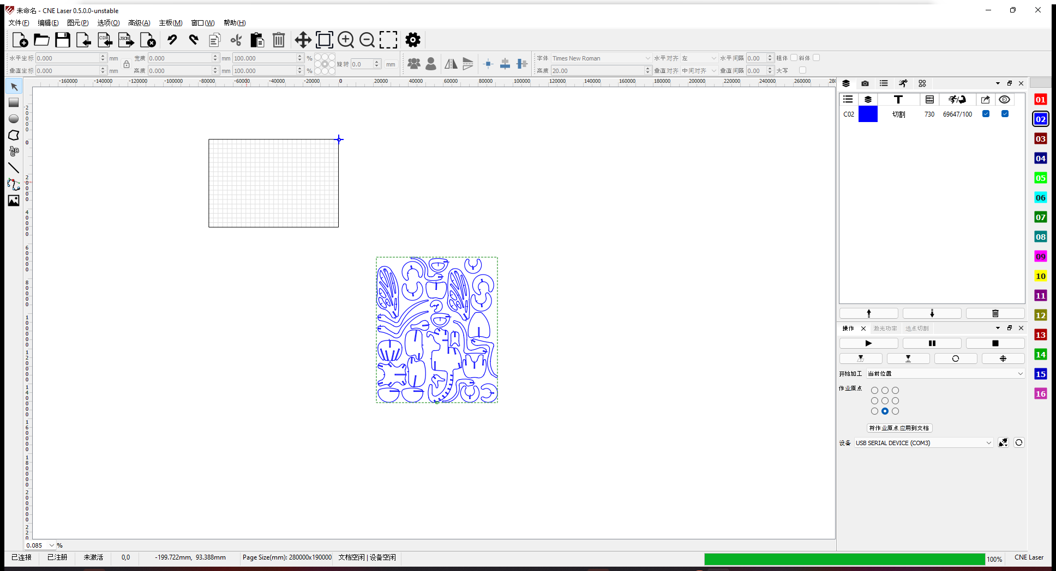
编号 |  |  | T00005 | 标题 |  | SVG文档导入
批号 |  |  | 2021-11-27-01

测试人 |  |  | OneMinute | 日期 |  | 2021-11-27 | 测试业务类别 | UI |  | 测试状态 | 实施中
受测目标 |  |  | 桌面软件 CNE Laser | 版本 |  | 0.5.0.0-unstable | 测试类型 | 回归测试 |  | 目的 | 功能验证
测试结果 |  |  | Fail

 | 备注
1 |  | 该测试是在全面改为微米单位后
2

 | 测试环境
SN |  | 环境描述
1 |  | Windows 11 x64; 16G; 1920x1080, 100%; English;
2
3
4

 | 数据准备
SN |  | 数据描述
1 |  | 当前选项设备原点为右上角
2 |  | 加工幅面为280mm x 190mm
3
4
5

 | 测试场景描述
1 |  | 应保证可正常新建一个空白文档的前提下进行该测试。
2
3
4

 | 测试步骤
SN |  | 测试步骤 |  |  | 期望输出 |  |  |  | 实际输出（一致可不填） |  |  | 结果
1 |  | 在设备原点右上角的情况下导入【苍蝇.svg】，并观察 |  |  | 在画布有效区域内，不丢失图元 |  |  |  | 导入内容在画布外 |  |  | Pass

2 |  | 同1，导入只有一个矩形的svg文件【单矩形.svg】，并观察 |  |  | 矩形大小正常，位置正常 |  |  |  | 大小不对，位置不对 |  |  | Pass

3 |  | 同1，导入只有一个矩形的svg文件【单矩形(0,0,280x190).svg】，该矩形与加工幅面重合并观察 |  |  | 矩形大小正常，位置正常 |  |  |  |  |  |  | Pass

4 |  | 接3，绝对坐标下走边框 |  |  | 正常执行 |  |  |  |  |  |  | Pass

5 |  | 接3，移动激光头到【0,0】点，9宫格选右上，执行走边框 |  |  | 正常执行 |  |  |  |  |  |  | Pass

6 |  | 同6,移动激光头到【-280,0】点,9宫格选左上,执行走边框五 |  |  | 正常执行 |  |  |  |  |  |  | Pass
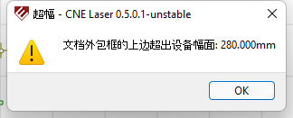
7 |  | 同6,移动激光头到【-140,0】点,9宫格选中上,执行走边框五 |  |  | 正常执行 |  |  |  |  |  |  | Pass

8 |  | 同6，用户原点选择【-140，95】，选9宫格正中，执行走边框 |  |  | 正常执行 |  |  |  | 提示【文档外包框的上边超出设备幅面：280.000mm】 |  |  | Pass

9 |  |  |  |  | 同上 |  |  |  | 走边框时最后一条边没有走到 |  |  | Pass

10 |  | 同8，观察生成的bounding.json数据文件 |  |  | 数据正确 |  |  |  | 数据中有cm279999 0;cm0 189999;cm-279999 0这类数值，差了1 |  |  | Pass

11 |  | 导入测试文件【rects.svg】 |  |  | 正常显示三个矩形，其中一个为旋转后的圆角矩形 |  |  |  |  |  |  | Pass

12 |  | 导入测试文件【ellipses.svg】 |  |  | 正常显示三个椭圆，其中一个为旋转后的椭圆 |  |  |  |  |  |  | Pass

13 |  | 导入测试文件【polygons.svg】 |  |  | 正常显示三个闭合的多边形，其中一个是旋转后的 |  |  |  |  |  |  | Pass

14 |  | 导入测试文件【polylines.svg】 |  |  | 正常显示三个非闭合的多边形，其中一个是旋转后的 |  |  |  |  |  |  | Pass

15 |  | 导入测试文件【paths.svg】 |  |  | 正常显示三个路径，其中一个是旋转后的 |  |  |  |  |  |  | Pass

16

17

18

19

20

21

22

23

24

25

26

27

28

29

30

31

32

33

34

35

36

37

38

39

